2022予測実績シート
# 月売上見込み
 | 項目 | 基本 | 消費税分 | 源泉徴収分 | 備考 | 入金口座 | 支払い方法 | ※手入力推奨
顧客別見込み
 | A社 | \300,000 | \30,000 | \30,630 | 2か月に3回受注計算 | A銀行
 | B社 | \200,000 | \20,000 | \20,420 |  | A銀行
 | C社 | \50,000 | \0 | \0 | 源泉徴収なし | A銀行
 | 入金小計 | \550,000 | \50,000 | \51,050
 |  | 年額→ | \300,000 | \612,600
# 月ごと固定支出見込み
 | 項目 | 基本 | 経費月計算 | 税控除月計算 | 備考 | 支払い口座 | 支払い方法 | ※手入力推奨
家賃・税金 |  |  |  |  |  |  |  | ※去年シートから参照推奨
 | 家賃 | \100,000 | \50,000 | \0 | 毎月1日 | A銀行
 | 定期積金 | \50,000 | \0 | \0 | 毎月5日 | A銀行
 | つみたてNISA | \30,000 | \0 | \0 | 月3.3万まで 掛け金所得控除なし | B銀行
 | A組合年会費 | \2,000 | \2,000 | \0 |  | A銀行
 | 税理士費用 | \15,000 | \15,000 | \0 |  | A銀行
 | 市県民税 | \25,000 | \0 | \0 | 租税公課にできない | A銀行
 | 個人事業税 | \125,000 | \125,000 | \0 | 租税公課 | A銀行
 | 自動車税 | \2,500 | \0 | \0 | 租税公課 | A銀行
 |  | 小計 | (月額経費) | (月額控除) | 手取り残り
 |  | \349,500 | \192,000 | \0 | \200,500

 | 項目 | 基本 | 経費月計算 | 税控除月計算 | 備考 | 支払い口座 | 支払い方法
インフラ代
 | ネット代 | \5,000 | \2,500 | \0 |  | A銀行 | Yカード
 | 携帯料金 | \5,000 | \2,500 | \0 |  | A銀行 | Yカード
 | 電気代 | \15,000 | \7,500 | \0 |  | A銀行
 | ガス代 | \8,000 | \4,000 | \0 |  | A銀行
 | 水道代 | \5,000 | \2,500 | \0 |  | A銀行
 | 駐車場代 | \10,000 | \5,000 | \0 |  | A銀行
 | 自動車保険 | \3,333 | \1,667 | \0 |  | A銀行 | Yカード
 | ガソリン・灯油 | \6,000 | \3,000 | \0 |  | A銀行 | Yカード
 | 車両整備 | \2,500 | \1,250 | \0 |  | A銀行 | Yカード
 |  | 小計 | (月額経費) | (月額控除) | 手取り残り
 |  | \59,833 | \29,917 | \0 | \140,667

 | 項目 | 基本 | 経費月計算 | 税控除月計算 | 備考 | 支払い口座 | 支払い方法
社会保険料対象
 | 健康保険 | \25,000 | \0 | \25,000 | 3か月毎 | A銀行
 | 国民年金 | \16,560 | \0 | \16,560 |  | A銀行
 | 国民年金基金 | \15,000 | \0 | \15,000 |  | A銀行
 | iDeco | \30,000 | \0 | \30,000 | 基金・ideco合わせて6.8万まで | A銀行
 |  | 小計 | (月額経費) | (月額控除) | 手取り残り
 |  | \86,560 | \0 | \86,560 | \54,107

 | 項目 | 基本 | 経費月計算 | 税控除月計算 | 備考 | 支払い口座 | 支払い方法
小規模企業共済等掛金対象
 | 小規模企業共済 | \30,000 | \0 | \30,000 |  | A銀行
 |  | 小計 | (月額経費) | (月額控除) | 手取り残り
 |  | \30,000 | \0 | \30,000 | \24,107

 | 項目 | 基本 | 経費月計算 | 税控除月計算 | 備考 | 支払い口座 | 支払い方法
生命保険料対象
 | 医療保険 | \3,000 | \0 | \1,500 |  | A銀行
 |  | 小計 | (月額経費) | (月額控除) | 手取り残り
 |  | \3,000 | \0 | \1,500 | \21,107

 | 項目 | 基本 | 経費月計算 | 税控除月計算 | 備考 | 支払い口座 | 支払い方法
医療費
 | 歯医者 | \4,000 | \0 | \2,000 |  |  | 現金
 |  | 小計 | (月額経費) | (月額控除) | 手取り残り
 |  | \4,000 | \0 | \2,000 | \17,107

 | 項目 | 基本 | 経費月計算 | 税控除月計算 | 備考 | 支払い口座 | 支払い方法
事業支出
 | AWS | \1,167 | \1,167 | \0 |  | A銀行 | Yカード
 | Adobe CC | \4,167 | \4,167 | \0 |  | A銀行 | Yカード
 | 会計ソフト | \1,000 | \1,000 | \0 |  | A銀行 | Yカード
 |  | 小計 | (月額経費) | (月額控除) | 手取り残り
 |  | \6,333 | \6,333 | \0 | \10,773

 |  | 合計月支出 | (月額経費) | (月額控除) | 月手取り余裕
 |  | \539,227 | \228,250 | \120,060 | \10,773
 |  | 年額→ | \2,739,000 | \1,440,720

# 確定申告シミュレーション、税金等々
 |  |  | ※手入力推奨
所得計算
年間売上 | \6,600,000
年間経費 | \2,739,000
控除前年間所得 | \3,861,000

控除系
青色申告控除 | \650,000
基礎控除 | \480,000
社会保険料控除 | \1,038,720
小規模企業共済等掛金控除 | \360,000
生命保険料控除 | \18,000
医療費控除 | \24,000
控除合計 | \2,570,720
課税所得額 | \1,290,280

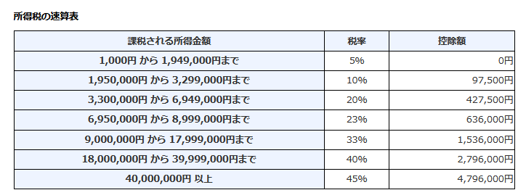
控除後結果
翌年2月の所得税予測 | \64,514
翌年6月の住民税予測 | \144,122
翌年9月の個人事業税 | \48,050
源泉徴収分 | \612,600
源泉徴収控除後（還付金） | \548,086

ふるさと納税シミュレーション
ふるさと納税 | \36,000 | (最大効率は手動で求めて下さい)
ふるさと納税住民税から控除額 | \29,206
所得税からの控除 | \1,700
住民税からの控除（基本分） | \3,400
住民税からの控除（特例分） | \28,900
住民税からの控除（特例分）上限 | \25,806

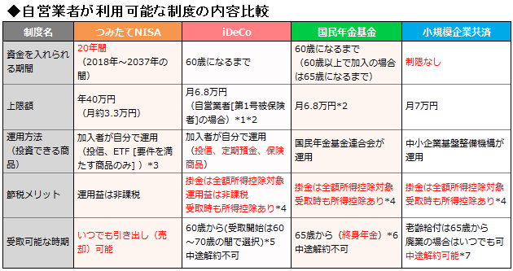
控除系の最大掛け金と残計算
 | 最大掛け金残り
国民年金基金／ideco | \23,000 | 国民年金基金とideco合わせて上限有り
小規模企業共済 | \40,000 | 月70000まで
医療保険 | \333 | 月3333まで
個人年金保険 | \3,333 | 月3333まで
火災共済 | \4,166 | 月4166まで
毎月最大合計 | \70,832 | 理論上は毎月ここまで追加経費かけられる値
最大掛け金適用後 課税所得額 | \440,296 | 理論上はここまで課税額下げられる値
iDeco最大適用後 課税所得額 | \1,014,280

# 年間実績計算用（正確な値の参照用、手入力）
年実績 | 売上金額 |  | ※正確な実績を手入力
1月 | \551,110
2月 | \551,110
3月 | \551,110
4月 | \551,110
5月 | \551,110
6月 | \551,110
7月 | \551,110
8月 | \551,110
9月 | \551,110
10月 | \551,110
11月 | \551,110
12月 | \551,110
 | \6,613,320
雑収入 | \360,000
 | \6,973,320
経費 | \2,800,000 | ※家事按分仕分け登録後
控除前年間所得 | \4,173,320

# 確定申告シミュレーション、税金等々 ↑より正確な値参照バージョン
 |  |  | ※手入力推奨
所得計算
年間売上 | \6,973,320
年間経費 | \2,800,000
控除前年間所得 | \4,173,320

控除系
青色申告控除 | \650,000
基礎控除 | \480,000
社会保険料控除 | \1,038,720
小規模企業共済等掛金控除 | \360,000
生命保険料控除 | \18,000
医療費控除 | \24,000
控除合計 | \2,570,720
課税所得額 | \1,602,600

控除後結果
翌年2月の所得税予測 | \80,130
翌年6月の住民税予測 | \168,708
翌年9月の個人事業税 | \63,666
源泉徴収分 | \843,772
源泉徴収控除後（還付金） | \763,642

ふるさと納税シミュレーション
ふるさと納税 | \40,000 | (最大効率は手動で求めて下さい)
ふるさと納税住民税から控除額 | \35,852
所得税からの控除 | \1,900
住民税からの控除（基本分） | \3,800
住民税からの控除（特例分） | \32,300
住民税からの控除（特例分）上限 | \32,052

実質年収と手取り把握
実質年収 | \4,173,320
社会保険年計 | \1,416,720
実質月収 | \347,777
実質月控除 | \118,060
実質月手取り | \229,717

